关系图
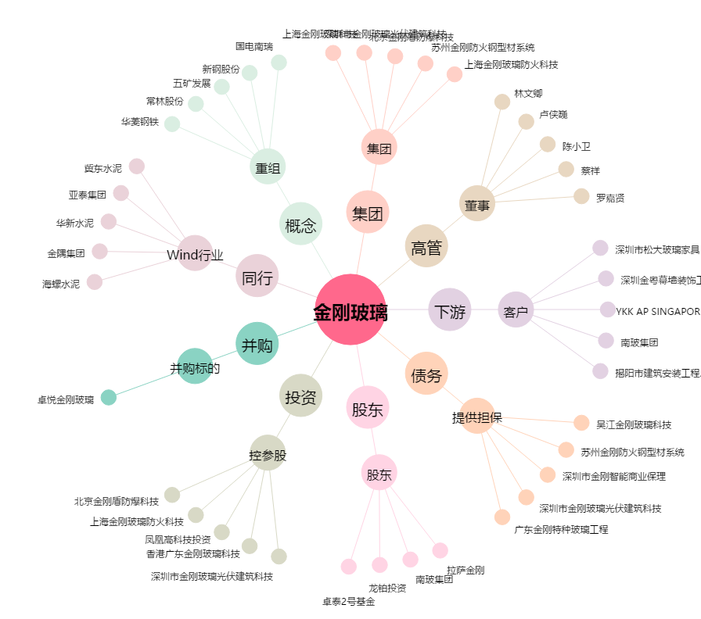
金刚玻璃[300093.SZ] - 关系概览图

